상품제안서
밀리터리 물병 에코젠 500ml | 상품코드: F23272

 |  |  |  |  |  |  | 02-412-0044 | www.easy1.co.kr
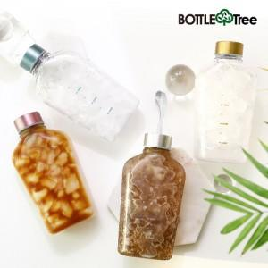

【상세/제작정보】 | ★★실버(끈뚜껑) 선택시 비용 추가★★ ★★컬러인쇄시 비용 추가★★

【인쇄/포장옵션】 | 실크, 풀칼라 / 포장지포장

【공급단가】 | 수량 | 100~ | 300~ | 500~ | 1,000~ | 3,000~
*VAT별도 | 끈뚜껑 X | 3,000원 | 2,950원 | 2,870원 | 2,820원 | 2,750원
 | 끈뚜껑(실버) | 3,120원 | 3,060원 | 2,980원 | 2,930원 | 2,860원

【상품 URL】 | https://dev.easy1.co.kr:443/src/goods_detail.php?gdno=23272

